Readme
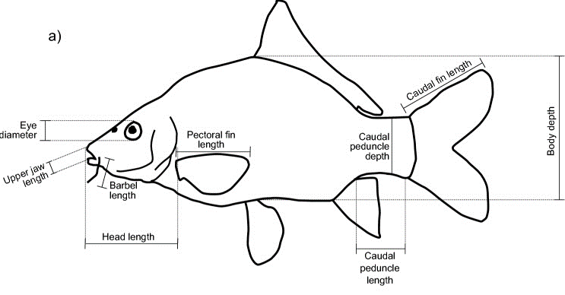
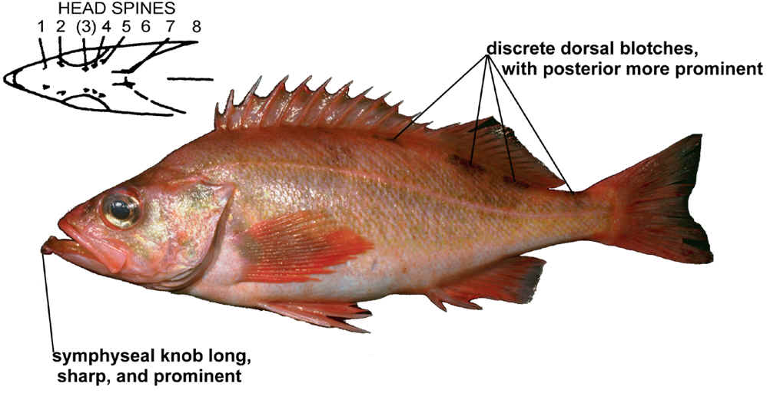
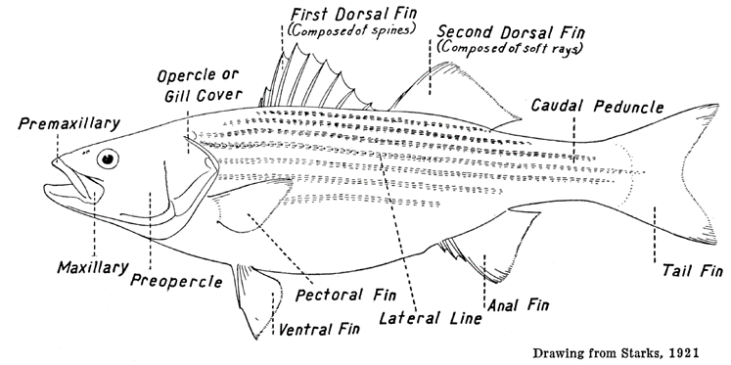
Benjamin Frable <bfrable@ucsd.edu> Fri, Jan 26, 2018 at 1:43 PM
To: Trevor A Branch <tbranch@uw.edu>
Here is a spreadsheet with the Fish number, probable ID, SL and then raw lengths for 5 morphometrics: Symphyseal knob length (this is pretty much the thickness of the symphysis of the lower
jaw), Anal-fin spines 1-3 lengths and the ventral caudal peduncle length. There are a few notes of iffy fish in there- eg
ones that were too faded or small to get a concrete ID on.
For analysis, data were screened to eliminate fish of questionable ID (based on comments), and screened to focus only on fish of 150-200 mm in standard length.
Measurements are linearly related to body length and therefore standardized to the proportion of body length for analysis.
Headers for each column are renamed to R-friendly one-=word titles too. The data for analysis are in "Data for QSCI 482 assignment".
Drawings here illustrate what the symphyseal knob, anal fin (spines I, II, III from the front) and caudal peduncle are.

